Hoja1
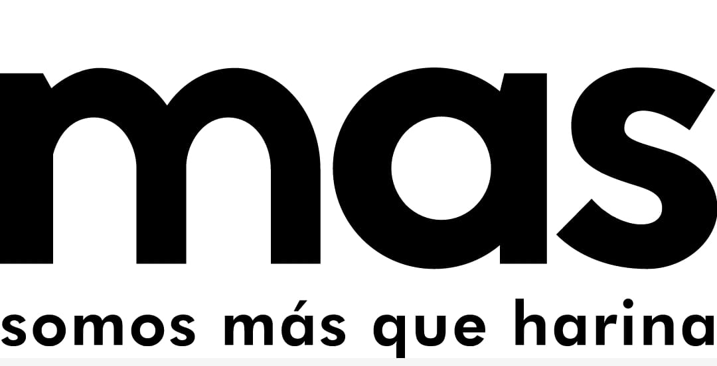 |  | Programa Gestion de la Produccion "Control Porduccion Premezclas y Harinas Especiales" |  |  |  |  |  | Codigo: | OPE-GP-FO-015
 |  |  |  |  |  |  |  | Version: | 3
 |  |  |  |  |  |  |  | Fecha: | 15/05/2025
 |  |  |  |  |  |  |  | Pagina: | 1 de 1
Consecutivo de Produccion # |  | 20260331 |  |  |  |  | Fecha
 |  |  |  |  |  |  | 2026-03-31

ITEM | PRODUCTO |  | LOTE | CANTIDAD | HORA INICIO | HORA FINAL | OPERARIOS |  | N SAP
1 | HARINA INTEGRAL |  | 300326B | 102 | 10:09 | 12:09 | OLFER VARGAZ
2
3
4
5
6
7
8
9
10
11
INSUMOS

ITEM | INSUMO | LOTE | CANTIDAD |  | ITEM | INSUMO |  | LOTE | CANTIDAD
1
1 | HILO VERDE | MP-02325 | 0.8
1 | EMPAQUE MULTI | MP-02224 | 102
1 | ETIQUETA AZUL | MP-02293 | 102
1 | MOGOLLA | 160326B | 7
1 | SALVADO | 160326B | 7
1 | HARINA FUERTE | 030226B | 84
2
2
2
2
2

 | OBSERVACIONES

 | 

 | RESPONSABLE |  |  |  | JEFE DE PRODUCCION

